本実験の目的
■本プロジェクトの実験の目的
 | 2つやりたい実験があります。
 | 一つ目は、実現可能な時間で計算できるものか見てみたい。（特に改善前において）
 | 二つ目は、改善前の目的項はQAで解くような式になっていなかった。改善後として、QAの特徴を更に活かせるような式を追加した。そこに効果があるか見てみたい。

 |  | 改善前のQUBOの式

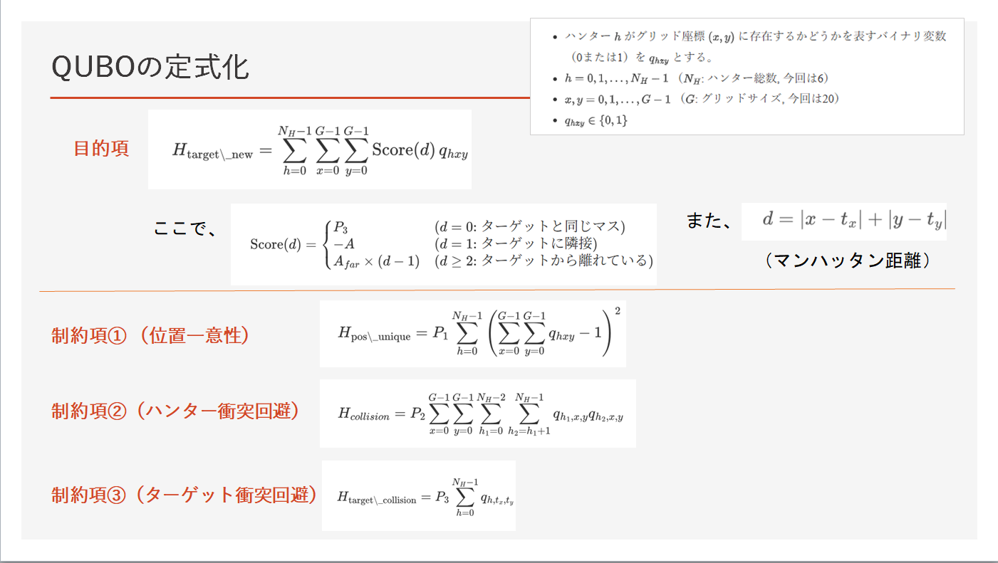

目的項にロボットh1とh2が絡んでないためQAの特徴を活かしているとは言えない

制約項①②については、QAの特徴を活かした式である。

 |  | ただ、QUBOを解く式が大きいため、GoogleColab上では実現可能な時間で計算は不可能だった。
 |  | 今回、そのステップ数（解く回数）に効果があるか検証したい。
 |  | その際にt検定を用いて、効果があるか検証した。

